상품제안서
주문제작형 DTP전사 패딩담요+파우치 | 상품코드: S45201

 |  |  |  |  |  |  | 02-713-8555 | www.synergygift.co.kr
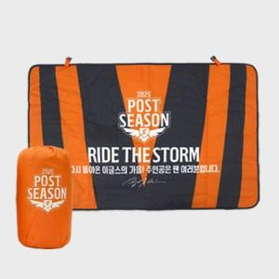  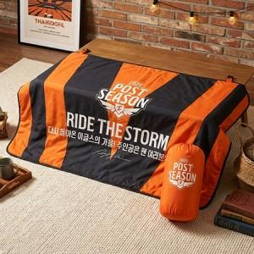

【상세/제작정보】 | <p><span style="font-size: 18.6667px;">※ 100개 미만 제작 희망시 별도 문의 바랍니다.</span></p><p><span style="font-size: 14pt;">&nbsp;</span></p><p><span style="font-size: 14pt;">75x120cm 1박스 입수량 40개 / 운임비 5,500원(VAT별도)</span></p><p><span style="font-size: 14pt;">90x140cm 1박스 입수량 30개 / 운임비 5,500원(VAT별도)</span></p>

【인쇄/포장옵션】 | 풀칼라 / OPP(비닐)

【공급단가】 | 수량 | 100~ | 200~ | 300~ | 500~ | 1,000~
*VAT별도 | 75*120cm | 19,500원 | 18,450원 | 17,550원 | 17,100원 | 16,800원
 | 90*140cm | 22,100원 | 20,910원 | 19,890원 | 19,380원 | 19,040원

【상품 URL】 | https://www.synergygift.co.kr:443/src/goods_detail.php?gdno=45201

